2位置及び地勢
２
位置及び地勢
（都市計画課）
方位
経度
地名
方位
緯度
地名
極東
極西
東経
139
°
22
′
45
″
東経
139
°
13
′
42
″
下依知
七沢
極北
極南
北緯
35
°
31
′
41
″
北緯
35
°
23
′
41
″
上依知
戸田
（注）緯度・経度は、世界測地系（日・測地系
2000
）
地名
東経
北緯
海抜
市庁舎（中町
3
-
17
-
17
）
139
°
21
′
44
″
35
°
26
′
34
″
20.3m
（注）緯度・経度は、世界測地系（日・測地系
2000
）
方向
東西
南北
距離（
km
）
13.76
14.71
（企画政策課）
厚木市は、神奈川県の中央に位置し、西は大山を境に秦野市、西から北にかけて愛甲郡清川村、愛川町
に、北から東にかけては相模川をはさみ相模原市、座間市、海老名市、高座郡寒川町に、また南は平塚市、
伊勢原市と
６
市
２
町
１
村に接している。
地勢は西北から東南に緩やかに傾斜し、西部及び西北部は山岳地帯で複数の小山脈が南北に走ってい
る。特に、西部においては大山がそびえ、丹沢山塊へと連なっている。
市の東部は、遠く富士五湖の一つである山中湖に源を発する相模川の清流
が南北に貫通し、これに併流
する中津川と小鮎川の流域に平野が開けている。東西
13.76
キロメートル、南北
14.71
キロメートルの
扇形に近い地形で、面積
93.84
平方キロメートルを有している。
市街地は、三河川の合流点の右岸に位置し、市街地を東西に横切る小田・電鉄を利用し、新宿まで約
50
分、また横浜までは小田・電鉄及び相模鉄道を利用し約
40
分の距離にある。
また、東名高速道路を
始め、
新東名高速道路
、
圏央道（さがみ縦貫道路）、小田原厚木道路、
国道
246
号、
129
号、
412
号
が整備され、交通の
要衝
としての地理的
条件にも恵まれている。

3主要山塊・地高
３ 主要山塊及び地高

主要山塊 |  |  |  |  |  | （国土地理院）
地名 （西～東） | 大山 | 不動尻 | 鐘ヶ嶽 | 白山 | 順礼峠 | 高松山 | 厚木
標高（ｍ） | 1252 | 420 | 561 | 283.8 | 191.8 | 146.4 | 20
（注）国土地理院ホームページ参照
 |  |  |  |  |  | （国土地理院）
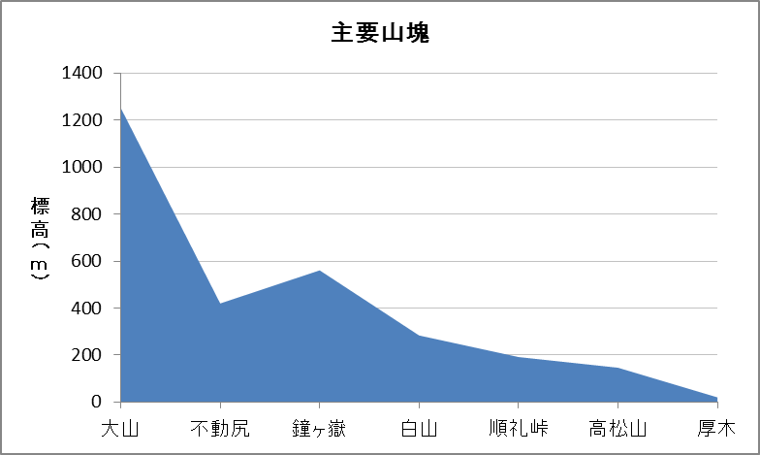

西 |  |  |  |  |  |  | 東

地高
(単位：ｍ) |  |  |  |  |  | （下水道総務課）
地名 （南～北） | 調査地点 |  |  | 所在地 |  | 地高
戸田 | 戸田小学校付近 |  |  | 戸田545 |  |  | 12.223
酒井 | 酒井老人憩の家付近 |  |  | 酒井2142-1 |  |  | 15.126
岡田 | 厚木アクスト付近 |  |  | 岡田3050 |  |  | 16.133
厚木南 | 厚木第二小学校付近 |  |  | 旭町5-38-1 |  |  | 17.706
厚木北 | 厚木北公民館付近 |  |  | 元町9-4 |  |  | 21.070
金田 | 金田老人憩の家付近 |  |  | 金田172-1 | (国道129号側：33.624) |  | 39.289
中依知 | 国道１２９号線中依知交差点付近 |  |  | 中依知85-1付近 |  |  | 52.639
関口 | 関口老人憩の家付近 |  |  | 関口501-1 | (国道129号側：58.453) |  | 57.326
山際 | 旧依知分署付近 |  |  | 山際285-1 |  |  | 70.790
上依知 | 依知北公民館付近 |  |  | 上依知1313-1 |  |  | 82.034
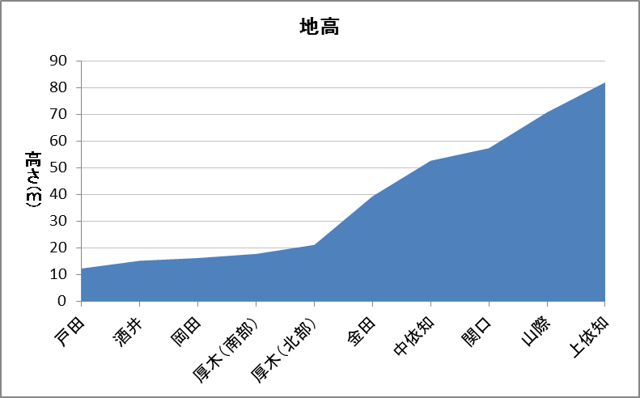

西 |  |  |  |  |  |  | 東

